Personas y Journey Map
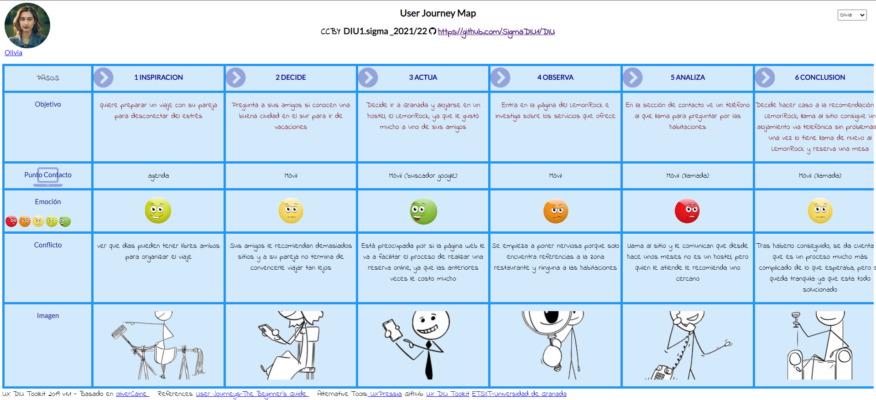
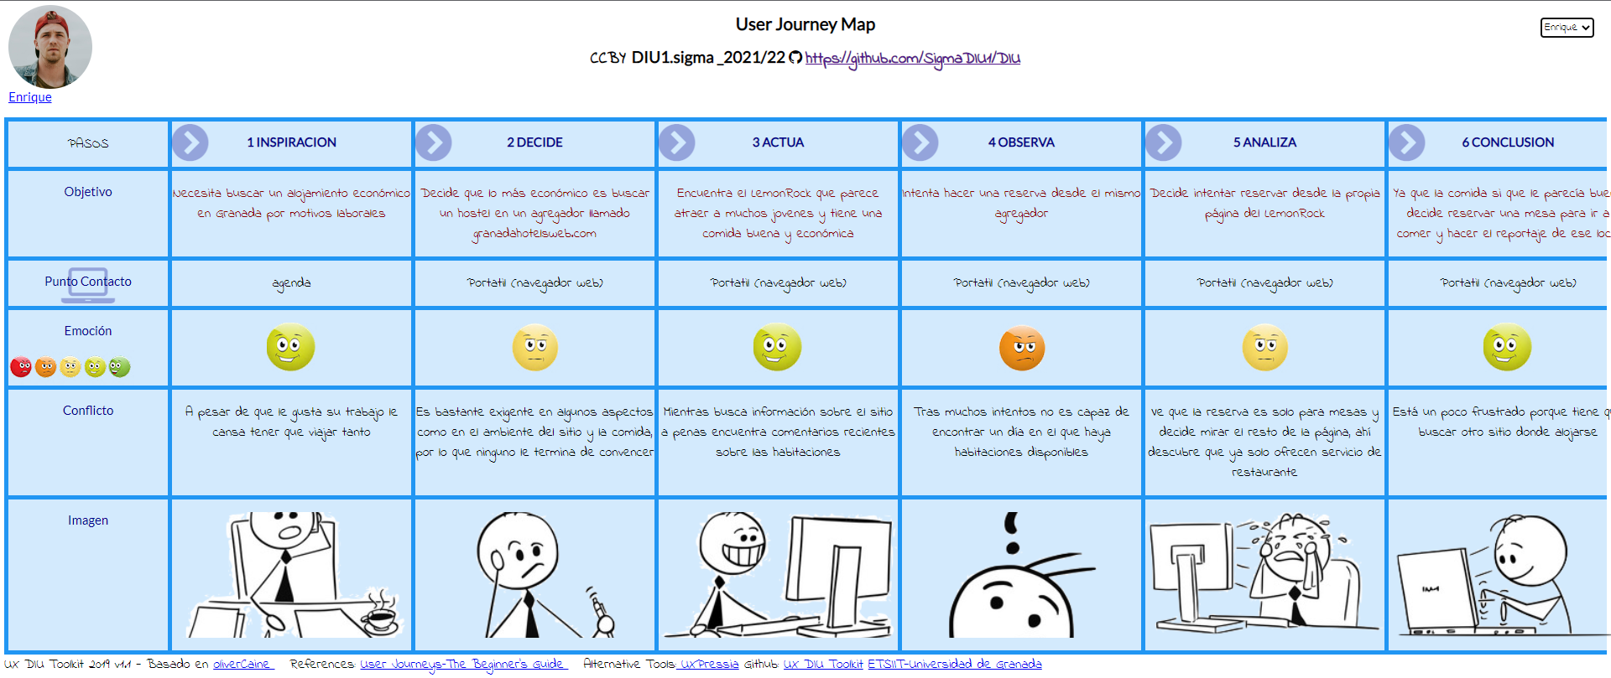
FICHA DE LAS PERSONAS FICTICIAS: JUSTIFICACIÓN Y ESQUEMA

Olivia | La hemos elegido ya que es una chica joven, que encaja en el perfil de las personas que suelen ir al LemonRock según hemos observado en redes sociales, puesto que es una persona a la que le gusta mucho hacer amigos y conocer gente, por tanto puede ser un lugar atractivo para alguien como ella. En cuanto al perfil psicológico, hemos recreado el caracter de una persona que espera que sus trámites por internet se resuelvan sin inconvenientes, ya que de lo contrario le produce inquietud, frustación, y una alta tendencia a rechazar aquellos lugares donde la navegación no sea cómoda. Se verá más detalladamente este concepto en el Exp Journey Map.

Enrique | Es un hombre que disfruta de salir siempre que puede y que está acostumbrado a viajar, además de ser un amante de la comida, por tanto personas como él pueden verse atraidas por este tipo de locales cuya oferta se centra en la "espontaniedad" y el flujo constante de gente. En cuanto al perfil psicológico, a diferencia del otro personaje, es una perosna que tiene un claro manejo de las tecnologías TIC, y es capaz de comprender, analizar y resolver de forma propia los inconvenientes que puedan surgir.

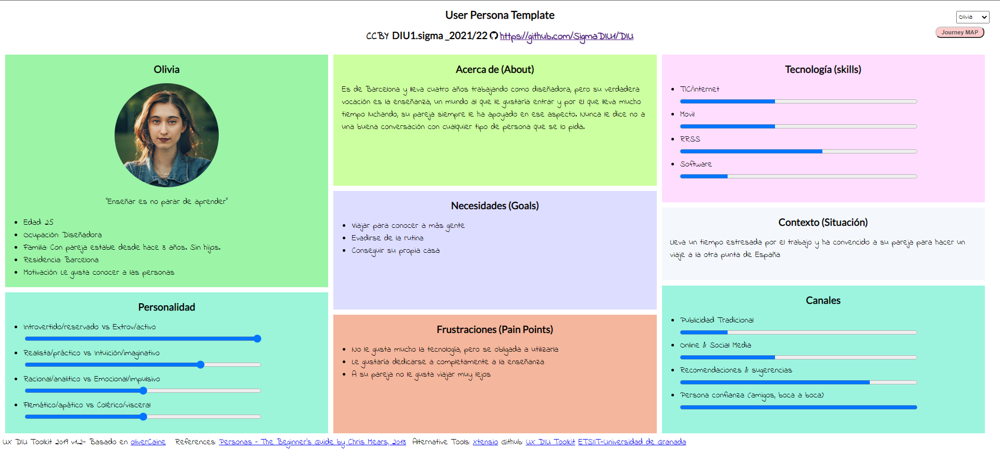

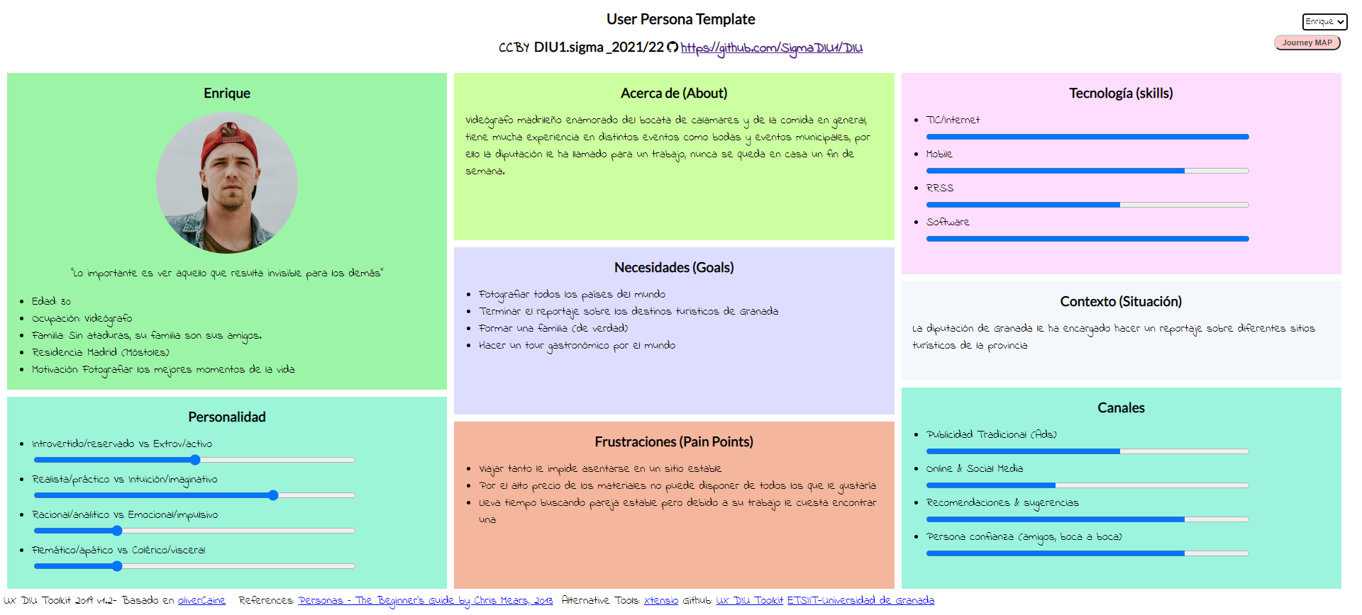

EXPERIENCE JOURNEY MAP: JUSTIFICACIÓN Y ESQUEMAS

Olivia | Hemos querido recrear los pasos que seguiría para buscar un alojamiento una persona que no tiene mucha idea de tecnologías y cuya principal influencia es su círculo más cercano, al ser una persona más emocial sus conflictos le afectan más al no poder reservar comodamente, lo que hace que personas como ella puedan acabar rechazando el sitio.

Enrique | Ya que tiene amplio conocimiento sobre las tecnologías y sabe usarlas hemos querido hacerle usar sitios web de terceros para buscar alojamiento, por ello no le cuesta encontrar el LemonRock y descubrir en su página que ya no ofrecen servicio de hostel, en cuanto a sus emociones al ser una persona más racional es capaz de buscar alternativas fácilmente, este tipo de personas pueden ver más alla de que simplemente ya no sea un hostel y reservar ahí igualmente porque les gusta la comida y el ambiente que muestra.

